029
29号機 異常発生データ(2022年12月)
データ取得日：2023/01/04 11:41:20
1.全異常データ |  |  | 2.日別発生回数 |  | 3.異常毎の発生回数
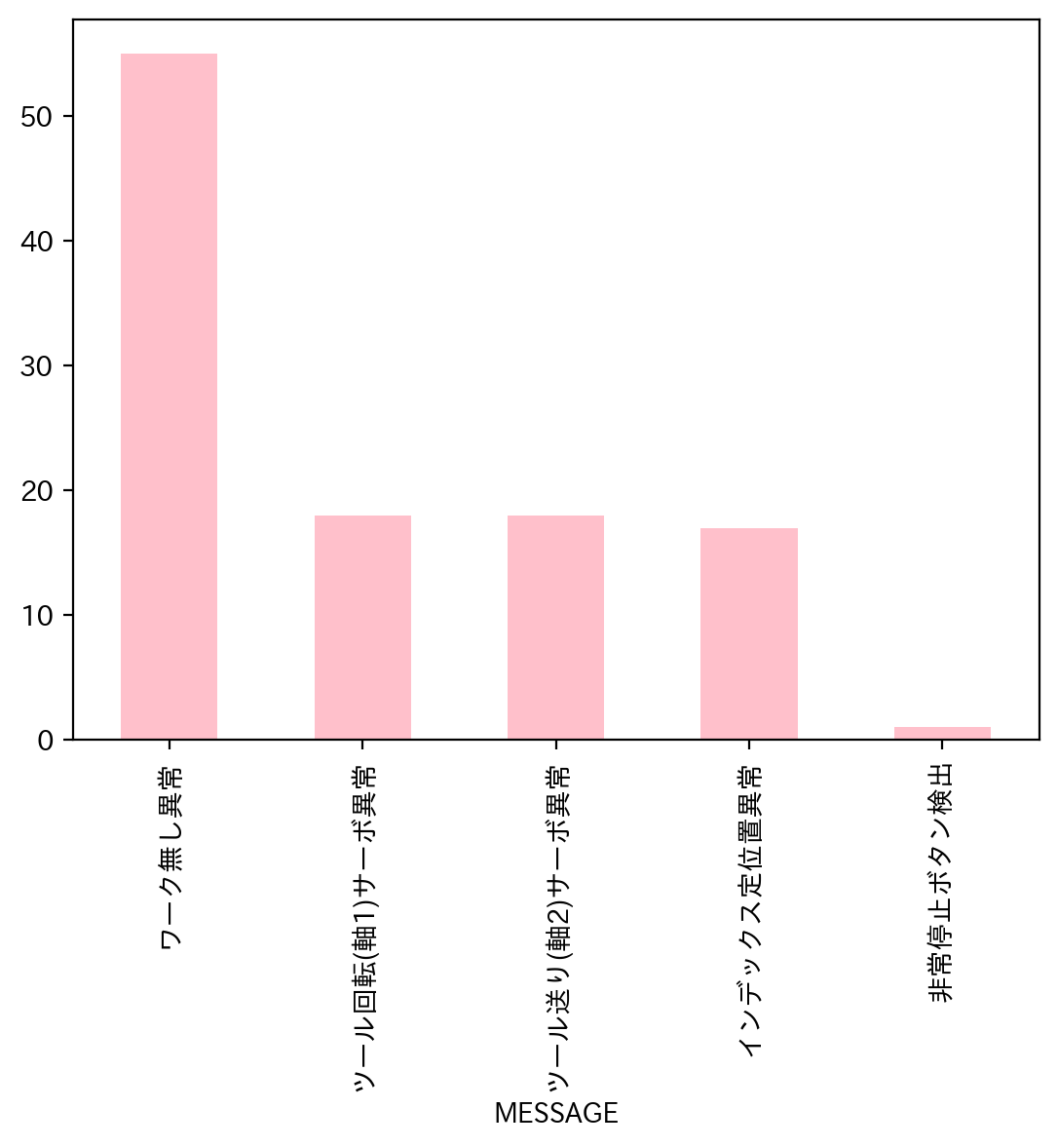
日付時間 | AlmNo | アラーム名称 | 日付 | 回数 | アラーム名称 | 合計
12/1/22 | 2 | インデックス定位置異常 | 2022-12-01 | 3 | ワーク無し異常 | 55
12/1/22 | 6 | ツール回転(軸1)サーボ異常 | 2022-12-02 | 0 | ツール回転(軸1)サーボ異常 | 18
12/1/22 | 7 | ツール送り(軸2)サーボ異常 | 2022-12-03 | 0 | ツール送り(軸2)サーボ異常 | 18
12/6/22 | 12 | ワーク無し異常 | 2022-12-04 | 0 | インデックス定位置異常 | 17
12/6/22 | 12 | ワーク無し異常 | 2022-12-05 | 0 | 非常停止ボタン検出 | 1
12/6/22 | 12 | ワーク無し異常 | 2022-12-06 | 3 | 合計 | 109
12/7/22 | 12 | ワーク無し異常 | 2022-12-07 | 7
12/7/22 | 12 | ワーク無し異常 | 2022-12-08 | 11
12/7/22 | 2 | インデックス定位置異常 | 2022-12-09 | 11
12/7/22 | 6 | ツール回転(軸1)サーボ異常 | 2022-12-10 | 10
12/7/22 | 7 | ツール送り(軸2)サーボ異常 | 2022-12-11 | 0
12/7/22 | 12 | ワーク無し異常 | 2022-12-12 | 0
12/7/22 | 12 | ワーク無し異常 | 2022-12-13 | 11
12/8/22 | 12 | ワーク無し異常 | 2022-12-14 | 29
12/8/22 | 12 | ワーク無し異常 | 2022-12-15 | 4
12/8/22 | 12 | ワーク無し異常 | 2022-12-16 | 1
12/8/22 | 12 | ワーク無し異常 | 2022-12-17 | 0
12/8/22 | 12 | ワーク無し異常 | 2022-12-18 | 0
12/8/22 | 12 | ワーク無し異常 | 2022-12-19 | 1
12/8/22 | 12 | ワーク無し異常 | 2022-12-20 | 0
12/8/22 | 12 | ワーク無し異常 | 2022-12-21 | 0
12/8/22 | 2 | インデックス定位置異常 | 2022-12-22 | 0
12/8/22 | 6 | ツール回転(軸1)サーボ異常 | 2022-12-23 | 0
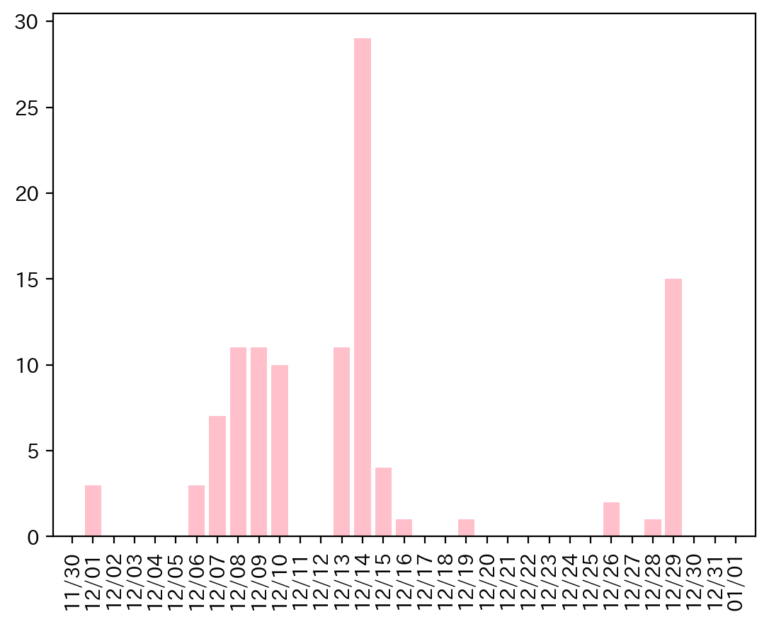
12/8/22 | 7 | ツール送り(軸2)サーボ異常 | 2022-12-24 | 0
12/9/22 | 2 | インデックス定位置異常 | 2022-12-25 | 0
12/9/22 | 6 | ツール回転(軸1)サーボ異常 | 2022-12-26 | 2
12/9/22 | 7 | ツール送り(軸2)サーボ異常 | 2022-12-27 | 0
12/9/22 | 7 | ツール送り(軸2)サーボ異常 | 2022-12-28 | 1
12/9/22 | 6 | ツール回転(軸1)サーボ異常 | 2022-12-29 | 15
12/9/22 | 2 | インデックス定位置異常 | 2022-12-30 | 0
12/9/22 | 12 | ワーク無し異常 | 2022-12-31 | 0
12/9/22 | 12 | ワーク無し異常
12/9/22 | 2 | インデックス定位置異常
12/9/22 | 6 | ツール回転(軸1)サーボ異常
12/9/22 | 7 | ツール送り(軸2)サーボ異常
12/10/22 | 12 | ワーク無し異常
12/10/22 | 12 | ワーク無し異常
12/10/22 | 12 | ワーク無し異常
12/10/22 | 12 | ワーク無し異常
12/10/22 | 12 | ワーク無し異常
12/10/22 | 12 | ワーク無し異常
12/10/22 | 48 | 非常停止ボタン検出
12/10/22 | 6 | ツール回転(軸1)サーボ異常
12/10/22 | 7 | ツール送り(軸2)サーボ異常
12/10/22 | 12 | ワーク無し異常
12/13/22 | 12 | ワーク無し異常
12/13/22 | 12 | ワーク無し異常
12/13/22 | 12 | ワーク無し異常
12/13/22 | 12 | ワーク無し異常
12/13/22 | 12 | ワーク無し異常
12/13/22 | 12 | ワーク無し異常
12/13/22 | 2 | インデックス定位置異常
12/13/22 | 6 | ツール回転(軸1)サーボ異常
12/13/22 | 7 | ツール送り(軸2)サーボ異常
12/13/22 | 12 | ワーク無し異常
12/13/22 | 12 | ワーク無し異常
12/14/22 | 7 | ツール送り(軸2)サーボ異常
12/14/22 | 2 | インデックス定位置異常
12/14/22 | 6 | ツール回転(軸1)サーボ異常
12/14/22 | 2 | インデックス定位置異常
12/14/22 | 6 | ツール回転(軸1)サーボ異常
12/14/22 | 7 | ツール送り(軸2)サーボ異常
12/14/22 | 12 | ワーク無し異常
12/14/22 | 12 | ワーク無し異常
12/14/22 | 12 | ワーク無し異常
12/14/22 | 12 | ワーク無し異常
12/14/22 | 12 | ワーク無し異常
12/14/22 | 12 | ワーク無し異常
12/14/22 | 12 | ワーク無し異常
12/14/22 | 12 | ワーク無し異常
12/14/22 | 6 | ツール回転(軸1)サーボ異常
12/14/22 | 7 | ツール送り(軸2)サーボ異常
12/14/22 | 2 | インデックス定位置異常
12/14/22 | 12 | ワーク無し異常
12/14/22 | 2 | インデックス定位置異常
12/14/22 | 6 | ツール回転(軸1)サーボ異常
12/14/22 | 7 | ツール送り(軸2)サーボ異常
12/14/22 | 12 | ワーク無し異常
12/14/22 | 12 | ワーク無し異常
12/14/22 | 12 | ワーク無し異常
12/14/22 | 12 | ワーク無し異常
12/14/22 | 7 | ツール送り(軸2)サーボ異常
12/14/22 | 6 | ツール回転(軸1)サーボ異常
12/14/22 | 2 | インデックス定位置異常
12/14/22 | 12 | ワーク無し異常
12/15/22 | 12 | ワーク無し異常
12/15/22 | 12 | ワーク無し異常
12/15/22 | 12 | ワーク無し異常
12/15/22 | 12 | ワーク無し異常
12/16/22 | 12 | ワーク無し異常
12/19/22 | 12 | ワーク無し異常
12/26/22 | 12 | ワーク無し異常
12/26/22 | 12 | ワーク無し異常
12/28/22 | 12 | ワーク無し異常
12/29/22 | 7 | ツール送り(軸2)サーボ異常
12/29/22 | 2 | インデックス定位置異常
12/29/22 | 6 | ツール回転(軸1)サーボ異常
12/29/22 | 2 | インデックス定位置異常
12/29/22 | 6 | ツール回転(軸1)サーボ異常
12/29/22 | 7 | ツール送り(軸2)サーボ異常
12/29/22 | 2 | インデックス定位置異常
12/29/22 | 6 | ツール回転(軸1)サーボ異常
12/29/22 | 7 | ツール送り(軸2)サーボ異常
12/29/22 | 2 | インデックス定位置異常
12/29/22 | 6 | ツール回転(軸1)サーボ異常
12/29/22 | 7 | ツール送り(軸2)サーボ異常
12/29/22 | 2 | インデックス定位置異常
12/29/22 | 6 | ツール回転(軸1)サーボ異常
12/29/22 | 7 | ツール送り(軸2)サーボ異常

034
34号機 異常発生データ(2022年12月)
データ取得日：2023/01/04 11:36:04
1.全異常データ |  |  | 2.日別発生回数 |  | 3.異常毎の発生回数
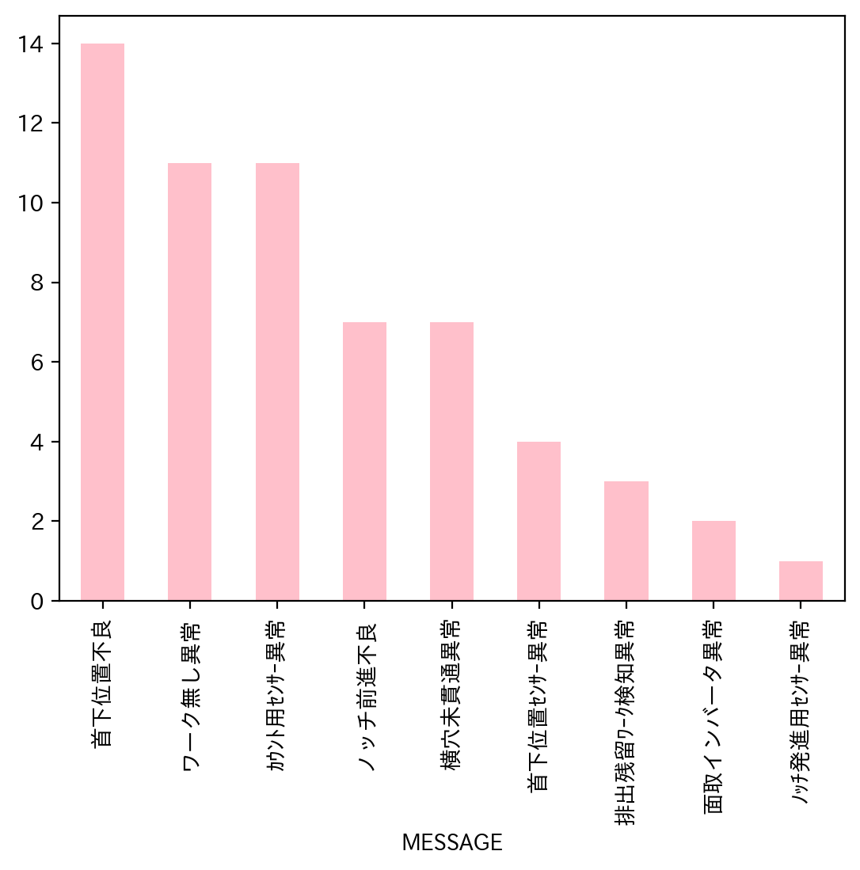
日付時間 | AlmNo | アラーム名称 | 日付 | 回数 | アラーム名称 | 合計
12/2/22 | 4 | 首下位置不良 | 2022-12-01 | 0 | 首下位置不良 | 14
12/2/22 | 54 | ｶｳﾝﾄ用ｾﾝｻｰ異常 | 2022-12-02 | 3 | ワーク無し異常 | 11
12/2/22 | 3 | ノッチ前進不良 | 2022-12-03 | 0 | ｶｳﾝﾄ用ｾﾝｻｰ異常 | 11
12/5/22 | 3 | ノッチ前進不良 | 2022-12-04 | 0 | ノッチ前進不良 | 7
12/5/22 | 34 | ワーク無し異常 | 2022-12-05 | 8 | 横穴未貫通異常 | 7
12/5/22 | 34 | ワーク無し異常 | 2022-12-06 | 0 | 首下位置ｾﾝｻｰ異常 | 4
12/5/22 | 3 | ノッチ前進不良 | 2022-12-07 | 4 | 排出残留ﾜｰｸ検知異常 | 3
12/5/22 | 54 | ｶｳﾝﾄ用ｾﾝｻｰ異常 | 2022-12-08 | 0 | 面取インバータ異常 | 2
12/5/22 | 34 | ワーク無し異常 | 2022-12-09 | 2 | ﾉｯﾁ発進用ｾﾝｻｰ異常 | 1
12/5/22 | 48 | 排出残留ﾜｰｸ検知異常 | 2022-12-10 | 2 | 合計 | 60
12/5/22 | 34 | ワーク無し異常 | 2022-12-11 | 0
12/7/22 | 17 | 面取インバータ異常 | 2022-12-12 | 1
12/7/22 | 17 | 面取インバータ異常 | 2022-12-13 | 2
12/7/22 | 34 | ワーク無し異常 | 2022-12-14 | 5
12/7/22 | 2 | 横穴未貫通異常 | 2022-12-15 | 0
12/9/22 | 2 | 横穴未貫通異常 | 2022-12-16 | 15
12/9/22 | 4 | 首下位置不良 | 2022-12-17 | 0
12/10/22 | 34 | ワーク無し異常 | 2022-12-18 | 0
12/10/22 | 3 | ノッチ前進不良 | 2022-12-19 | 13
12/12/22 | 34 | ワーク無し異常 | 2022-12-20 | 5
12/13/22 | 34 | ワーク無し異常 | 2022-12-21 | 0
12/13/22 | 3 | ノッチ前進不良 | 2022-12-22 | 0
12/14/22 | 34 | ワーク無し異常 | 2022-12-23 | 0
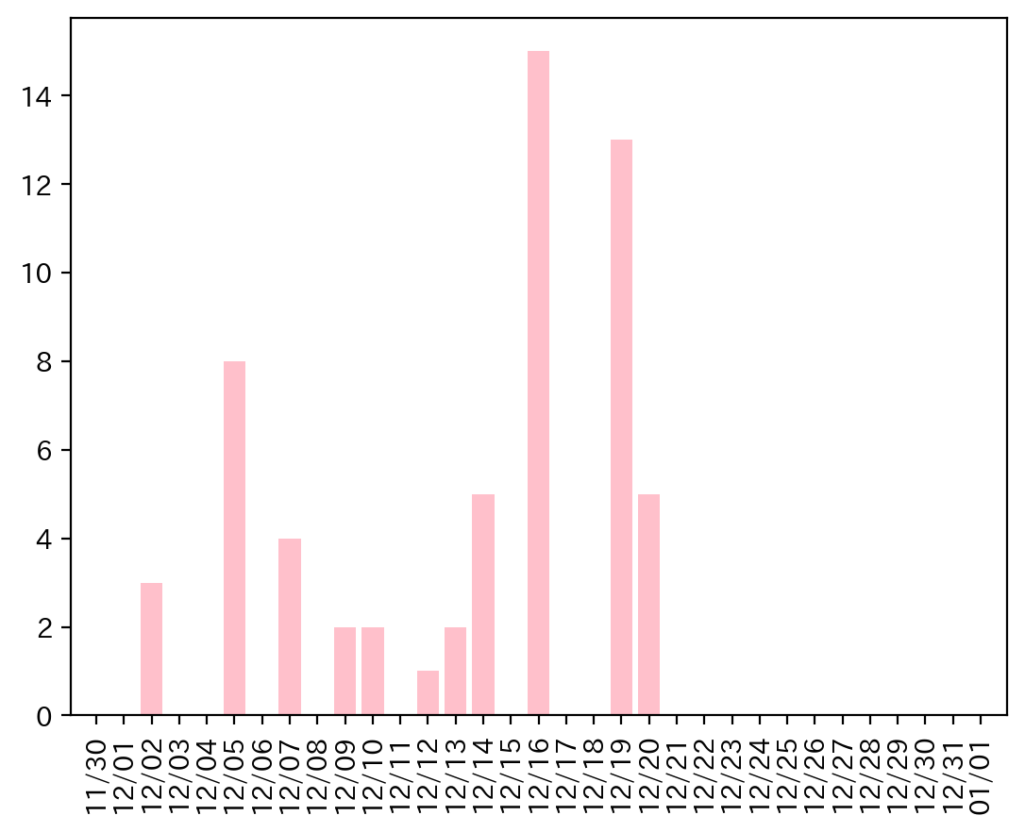
12/14/22 | 34 | ワーク無し異常 | 2022-12-24 | 0
12/14/22 | 48 | 排出残留ﾜｰｸ検知異常 | 2022-12-25 | 0
12/14/22 | 34 | ワーク無し異常 | 2022-12-26 | 0
12/14/22 | 54 | ｶｳﾝﾄ用ｾﾝｻｰ異常 | 2022-12-27 | 0
12/16/22 | 3 | ノッチ前進不良 | 2022-12-28 | 0
12/16/22 | 2 | 横穴未貫通異常 | 2022-12-29 | 0
12/16/22 | 2 | 横穴未貫通異常 | 2022-12-30 | 0
12/16/22 | 51 | ﾉｯﾁ発進用ｾﾝｻｰ異常 | 2022-12-31 | 0
12/16/22 | 2 | 横穴未貫通異常
12/16/22 | 4 | 首下位置不良
12/16/22 | 54 | ｶｳﾝﾄ用ｾﾝｻｰ異常
12/16/22 | 54 | ｶｳﾝﾄ用ｾﾝｻｰ異常
12/16/22 | 54 | ｶｳﾝﾄ用ｾﾝｻｰ異常
12/16/22 | 4 | 首下位置不良
12/16/22 | 4 | 首下位置不良
12/16/22 | 54 | ｶｳﾝﾄ用ｾﾝｻｰ異常
12/16/22 | 54 | ｶｳﾝﾄ用ｾﾝｻｰ異常
12/16/22 | 54 | ｶｳﾝﾄ用ｾﾝｻｰ異常
12/16/22 | 54 | ｶｳﾝﾄ用ｾﾝｻｰ異常
12/19/22 | 4 | 首下位置不良
12/19/22 | 4 | 首下位置不良
12/19/22 | 54 | ｶｳﾝﾄ用ｾﾝｻｰ異常
12/19/22 | 2 | 横穴未貫通異常
12/19/22 | 4 | 首下位置不良
12/19/22 | 4 | 首下位置不良
12/19/22 | 4 | 首下位置不良
12/19/22 | 4 | 首下位置不良
12/19/22 | 53 | 首下位置ｾﾝｻｰ異常
12/19/22 | 53 | 首下位置ｾﾝｻｰ異常
12/19/22 | 53 | 首下位置ｾﾝｻｰ異常
12/19/22 | 53 | 首下位置ｾﾝｻｰ異常
12/19/22 | 4 | 首下位置不良
12/20/22 | 2 | 横穴未貫通異常
12/20/22 | 3 | ノッチ前進不良
12/20/22 | 48 | 排出残留ﾜｰｸ検知異常
12/20/22 | 4 | 首下位置不良
12/20/22 | 4 | 首下位置不良

035
35号機 異常発生データ(2022年12月)
データ取得日：2023/01/04 11:42:47
1.全異常データ |  |  | 2.日別発生回数 |  | 3.異常毎の発生回数
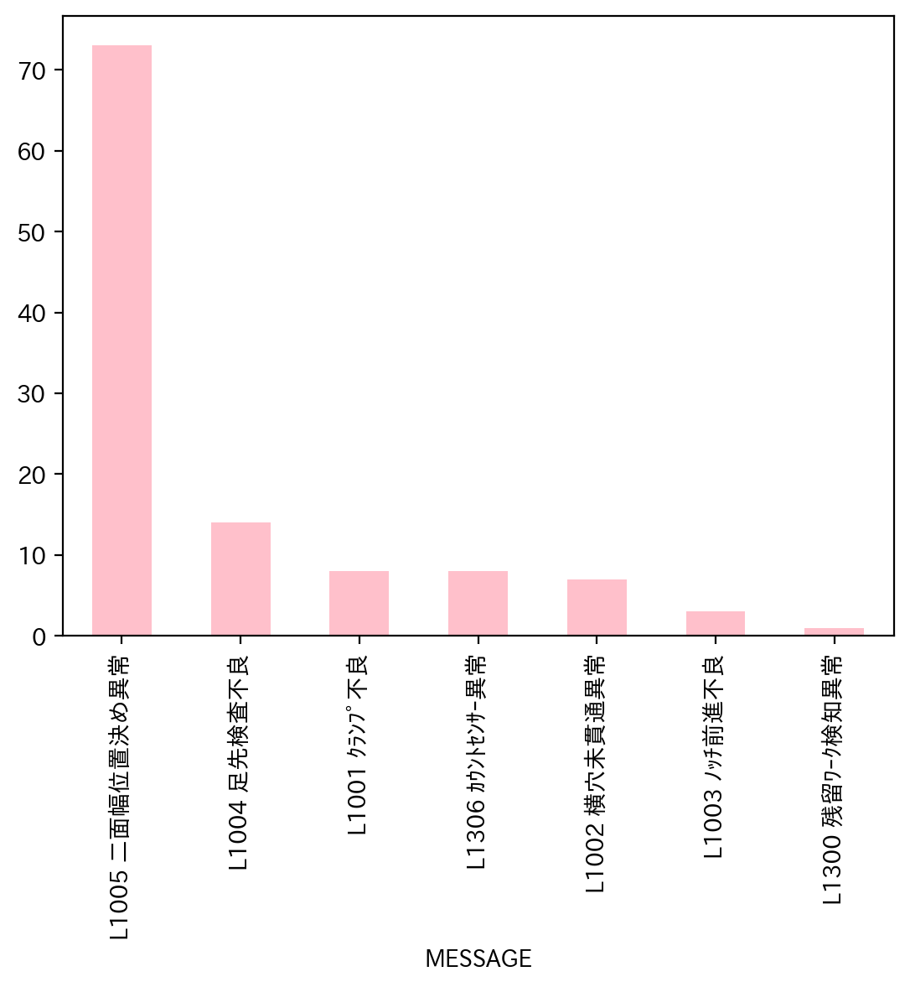
日付時間 | AlmNo | アラーム名称 | 日付 | 回数 | アラーム名称 | 合計
12/7/22 | 4 | L1004 足先検査不良 | 2022-12-01 | 0 | L1005 二面幅位置決め異常 | 73
12/7/22 | 5 | L1005 二面幅位置決め異常 | 2022-12-02 | 0 | L1004 足先検査不良 | 14
12/7/22 | 5 | L1005 二面幅位置決め異常 | 2022-12-03 | 0 | L1001 ｸﾗﾝﾌﾟ不良 | 8
12/7/22 | 5 | L1005 二面幅位置決め異常 | 2022-12-04 | 0 | L1306 ｶｳﾝﾄｾﾝｻｰ異常 | 8
12/8/22 | 5 | L1005 二面幅位置決め異常 | 2022-12-05 | 0 | L1002 横穴未貫通異常 | 7
12/8/22 | 54 | L1306 ｶｳﾝﾄｾﾝｻｰ異常 | 2022-12-06 | 0 | L1003 ﾉｯﾁ前進不良 | 3
12/8/22 | 5 | L1005 二面幅位置決め異常 | 2022-12-07 | 4 | L1300 残留ﾜｰｸ検知異常 | 1
12/8/22 | 54 | L1306 ｶｳﾝﾄｾﾝｻｰ異常 | 2022-12-08 | 31 | 合計 | 114
12/8/22 | 2 | L1002 横穴未貫通異常 | 2022-12-09 | 5
12/8/22 | 2 | L1002 横穴未貫通異常 | 2022-12-10 | 6
12/8/22 | 5 | L1005 二面幅位置決め異常 | 2022-12-11 | 0
12/8/22 | 54 | L1306 ｶｳﾝﾄｾﾝｻｰ異常 | 2022-12-12 | 17
12/8/22 | 5 | L1005 二面幅位置決め異常 | 2022-12-13 | 0
12/8/22 | 5 | L1005 二面幅位置決め異常 | 2022-12-14 | 2
12/8/22 | 5 | L1005 二面幅位置決め異常 | 2022-12-15 | 5
12/8/22 | 5 | L1005 二面幅位置決め異常 | 2022-12-16 | 15
12/8/22 | 5 | L1005 二面幅位置決め異常 | 2022-12-17 | 0
12/8/22 | 5 | L1005 二面幅位置決め異常 | 2022-12-18 | 0
12/8/22 | 5 | L1005 二面幅位置決め異常 | 2022-12-19 | 10
12/8/22 | 5 | L1005 二面幅位置決め異常 | 2022-12-20 | 4
12/8/22 | 5 | L1005 二面幅位置決め異常 | 2022-12-21 | 0
12/8/22 | 5 | L1005 二面幅位置決め異常 | 2022-12-22 | 0
12/8/22 | 5 | L1005 二面幅位置決め異常 | 2022-12-23 | 0
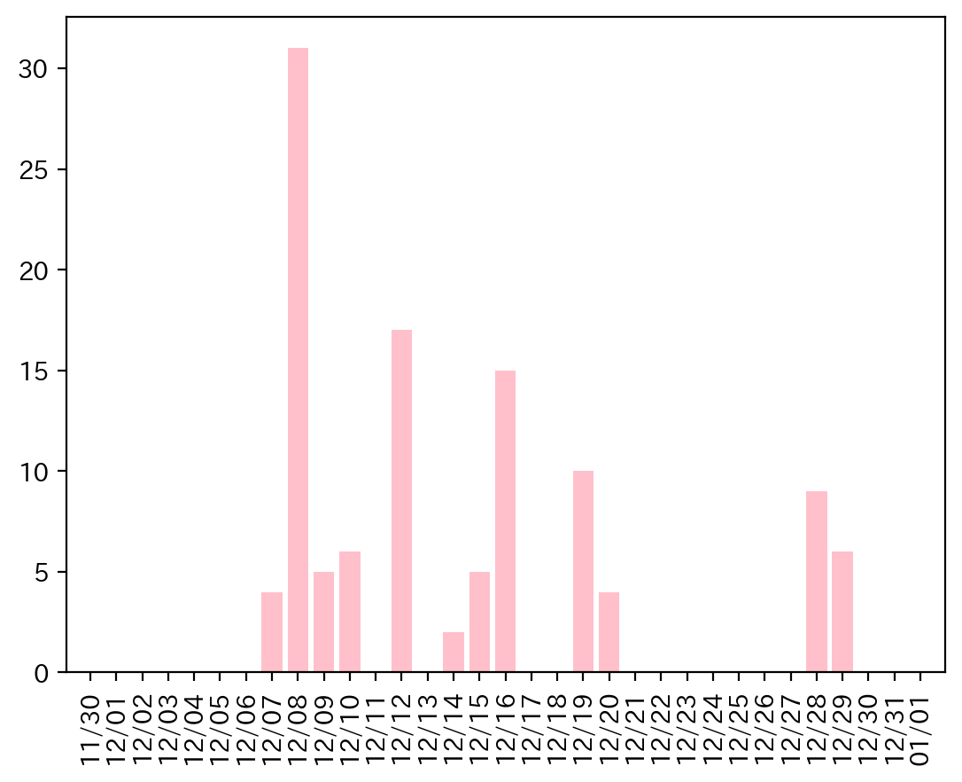
12/8/22 | 2 | L1002 横穴未貫通異常 | 2022-12-24 | 0
12/8/22 | 5 | L1005 二面幅位置決め異常 | 2022-12-25 | 0
12/8/22 | 5 | L1005 二面幅位置決め異常 | 2022-12-26 | 0
12/8/22 | 1 | L1001 ｸﾗﾝﾌﾟ不良 | 2022-12-27 | 0
12/8/22 | 1 | L1001 ｸﾗﾝﾌﾟ不良 | 2022-12-28 | 9
12/8/22 | 5 | L1005 二面幅位置決め異常 | 2022-12-29 | 6
12/8/22 | 5 | L1005 二面幅位置決め異常 | 2022-12-30 | 0
12/8/22 | 5 | L1005 二面幅位置決め異常 | 2022-12-31 | 0
12/8/22 | 5 | L1005 二面幅位置決め異常
12/8/22 | 4 | L1004 足先検査不良
12/8/22 | 4 | L1004 足先検査不良
12/8/22 | 4 | L1004 足先検査不良
12/9/22 | 54 | L1306 ｶｳﾝﾄｾﾝｻｰ異常
12/9/22 | 5 | L1005 二面幅位置決め異常
12/9/22 | 5 | L1005 二面幅位置決め異常
12/9/22 | 4 | L1004 足先検査不良
12/9/22 | 5 | L1005 二面幅位置決め異常
12/10/22 | 4 | L1004 足先検査不良
12/10/22 | 4 | L1004 足先検査不良
12/10/22 | 4 | L1004 足先検査不良
12/10/22 | 5 | L1005 二面幅位置決め異常
12/10/22 | 5 | L1005 二面幅位置決め異常
12/10/22 | 5 | L1005 二面幅位置決め異常
12/12/22 | 5 | L1005 二面幅位置決め異常
12/12/22 | 5 | L1005 二面幅位置決め異常
12/12/22 | 5 | L1005 二面幅位置決め異常
12/12/22 | 5 | L1005 二面幅位置決め異常
12/12/22 | 2 | L1002 横穴未貫通異常
12/12/22 | 5 | L1005 二面幅位置決め異常
12/12/22 | 54 | L1306 ｶｳﾝﾄｾﾝｻｰ異常
12/12/22 | 5 | L1005 二面幅位置決め異常
12/12/22 | 1 | L1001 ｸﾗﾝﾌﾟ不良
12/12/22 | 5 | L1005 二面幅位置決め異常
12/12/22 | 5 | L1005 二面幅位置決め異常
12/12/22 | 5 | L1005 二面幅位置決め異常
12/12/22 | 5 | L1005 二面幅位置決め異常
12/12/22 | 5 | L1005 二面幅位置決め異常
12/12/22 | 5 | L1005 二面幅位置決め異常
12/12/22 | 5 | L1005 二面幅位置決め異常
12/12/22 | 5 | L1005 二面幅位置決め異常
12/14/22 | 5 | L1005 二面幅位置決め異常
12/14/22 | 48 | L1300 残留ﾜｰｸ検知異常
12/15/22 | 5 | L1005 二面幅位置決め異常
12/15/22 | 5 | L1005 二面幅位置決め異常
12/15/22 | 4 | L1004 足先検査不良
12/15/22 | 3 | L1003 ﾉｯﾁ前進不良
12/15/22 | 2 | L1002 横穴未貫通異常
12/16/22 | 5 | L1005 二面幅位置決め異常
12/16/22 | 1 | L1001 ｸﾗﾝﾌﾟ不良
12/16/22 | 5 | L1005 二面幅位置決め異常
12/16/22 | 3 | L1003 ﾉｯﾁ前進不良
12/16/22 | 4 | L1004 足先検査不良
12/16/22 | 4 | L1004 足先検査不良
12/16/22 | 5 | L1005 二面幅位置決め異常
12/16/22 | 4 | L1004 足先検査不良
12/16/22 | 5 | L1005 二面幅位置決め異常
12/16/22 | 1 | L1001 ｸﾗﾝﾌﾟ不良
12/16/22 | 5 | L1005 二面幅位置決め異常
12/16/22 | 5 | L1005 二面幅位置決め異常
12/16/22 | 1 | L1001 ｸﾗﾝﾌﾟ不良
12/16/22 | 5 | L1005 二面幅位置決め異常
12/16/22 | 5 | L1005 二面幅位置決め異常
12/19/22 | 5 | L1005 二面幅位置決め異常
12/19/22 | 1 | L1001 ｸﾗﾝﾌﾟ不良
12/19/22 | 5 | L1005 二面幅位置決め異常
12/19/22 | 5 | L1005 二面幅位置決め異常
12/19/22 | 1 | L1001 ｸﾗﾝﾌﾟ不良
12/19/22 | 5 | L1005 二面幅位置決め異常
12/19/22 | 5 | L1005 二面幅位置決め異常
12/19/22 | 5 | L1005 二面幅位置決め異常
12/19/22 | 4 | L1004 足先検査不良
12/19/22 | 5 | L1005 二面幅位置決め異常
12/20/22 | 5 | L1005 二面幅位置決め異常
12/20/22 | 5 | L1005 二面幅位置決め異常
12/20/22 | 2 | L1002 横穴未貫通異常
12/20/22 | 5 | L1005 二面幅位置決め異常
12/28/22 | 4 | L1004 足先検査不良
12/28/22 | 5 | L1005 二面幅位置決め異常
12/28/22 | 5 | L1005 二面幅位置決め異常
12/28/22 | 5 | L1005 二面幅位置決め異常
12/28/22 | 5 | L1005 二面幅位置決め異常
12/28/22 | 3 | L1003 ﾉｯﾁ前進不良
12/28/22 | 5 | L1005 二面幅位置決め異常
12/28/22 | 54 | L1306 ｶｳﾝﾄｾﾝｻｰ異常
12/28/22 | 5 | L1005 二面幅位置決め異常
12/29/22 | 5 | L1005 二面幅位置決め異常
12/29/22 | 54 | L1306 ｶｳﾝﾄｾﾝｻｰ異常
12/29/22 | 5 | L1005 二面幅位置決め異常
12/29/22 | 54 | L1306 ｶｳﾝﾄｾﾝｻｰ異常
12/29/22 | 5 | L1005 二面幅位置決め異常
12/29/22 | 2 | L1002 横穴未貫通異常

038
38号機 異常発生データ(2022年12月)
データ取得日：2023/01/04 11:38:48
1.全異常データ |  |  | 2.日別発生回数 |  | 3.異常毎の発生回数
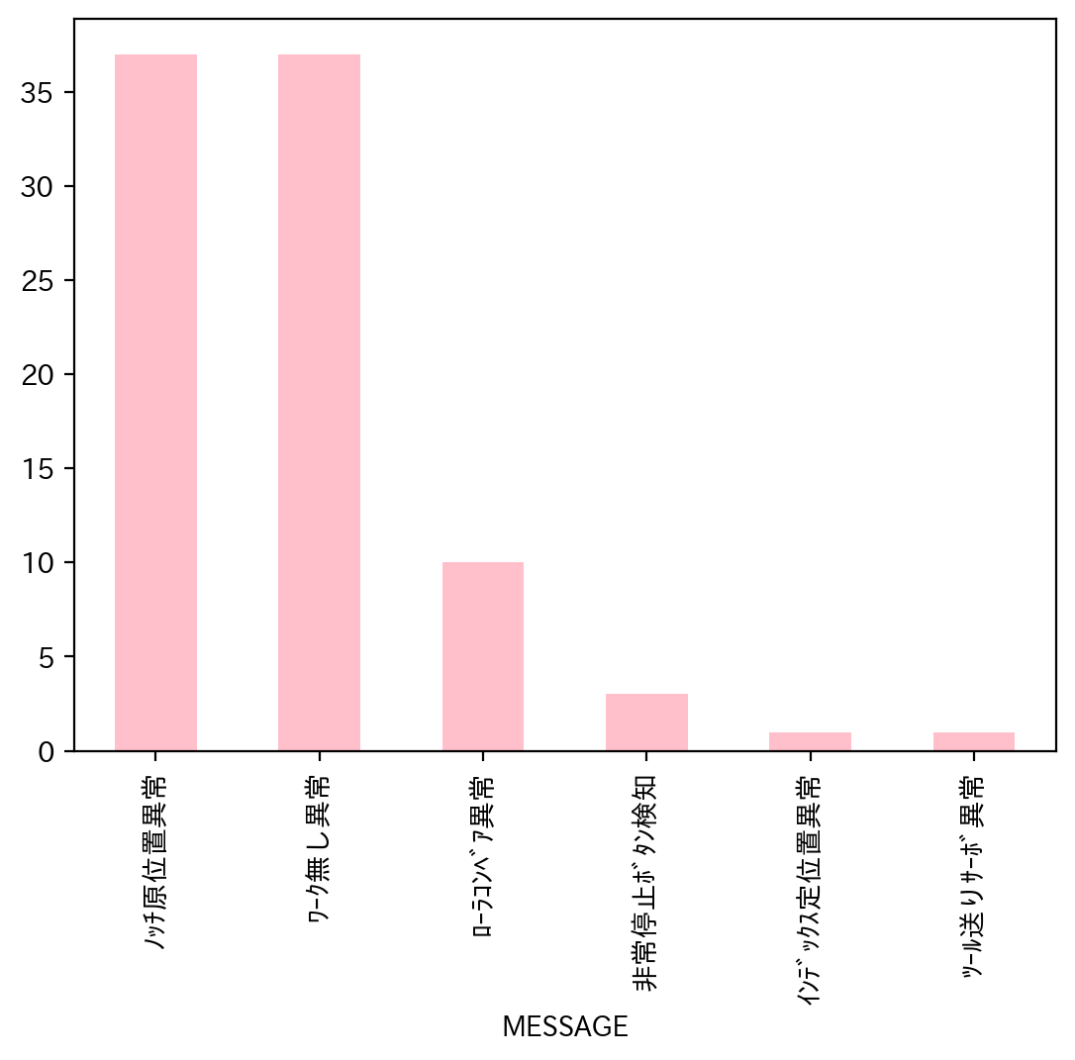
日付時間 | AlmNo | アラーム名称 | 日付 | 回数 | アラーム名称 | 合計
12/2/22 | 12 | ﾜｰｸ無し異常 | 2022-12-01 | 0 | ﾉｯﾁ原位置異常 | 37
12/5/22 | 12 | ﾜｰｸ無し異常 | 2022-12-02 | 1 | ﾜｰｸ無し異常 | 37
12/5/22 | 12 | ﾜｰｸ無し異常 | 2022-12-03 | 0 | ﾛｰﾗｺﾝﾍﾞｱ異常 | 10
12/5/22 | 12 | ﾜｰｸ無し異常 | 2022-12-04 | 0 | 非常停止ﾎﾞﾀﾝ検知 | 3
12/6/22 | 12 | ﾜｰｸ無し異常 | 2022-12-05 | 3 | ｲﾝﾃﾞｯｸｽ定位置異常 | 1
12/6/22 | 12 | ﾜｰｸ無し異常 | 2022-12-06 | 4 | ﾂｰﾙ送りｻｰﾎﾞ異常 | 1
12/6/22 | 7 | ﾂｰﾙ送りｻｰﾎﾞ異常 | 2022-12-07 | 8 | 合計 | 89
12/6/22 | 12 | ﾜｰｸ無し異常 | 2022-12-08 | 10
12/7/22 | 12 | ﾜｰｸ無し異常 | 2022-12-09 | 3
12/7/22 | 12 | ﾜｰｸ無し異常 | 2022-12-10 | 1
12/7/22 | 12 | ﾜｰｸ無し異常 | 2022-12-11 | 0
12/7/22 | 12 | ﾜｰｸ無し異常 | 2022-12-12 | 1
12/7/22 | 3 | ﾉｯﾁ原位置異常 | 2022-12-13 | 9
12/7/22 | 12 | ﾜｰｸ無し異常 | 2022-12-14 | 7
12/7/22 | 12 | ﾜｰｸ無し異常 | 2022-12-15 | 4
12/7/22 | 12 | ﾜｰｸ無し異常 | 2022-12-16 | 17
12/8/22 | 12 | ﾜｰｸ無し異常 | 2022-12-17 | 0
12/8/22 | 3 | ﾉｯﾁ原位置異常 | 2022-12-18 | 0
12/8/22 | 3 | ﾉｯﾁ原位置異常 | 2022-12-19 | 13
12/8/22 | 3 | ﾉｯﾁ原位置異常 | 2022-12-20 | 0
12/8/22 | 3 | ﾉｯﾁ原位置異常 | 2022-12-21 | 1
12/8/22 | 12 | ﾜｰｸ無し異常 | 2022-12-22 | 3
12/8/22 | 12 | ﾜｰｸ無し異常 | 2022-12-23 | 1
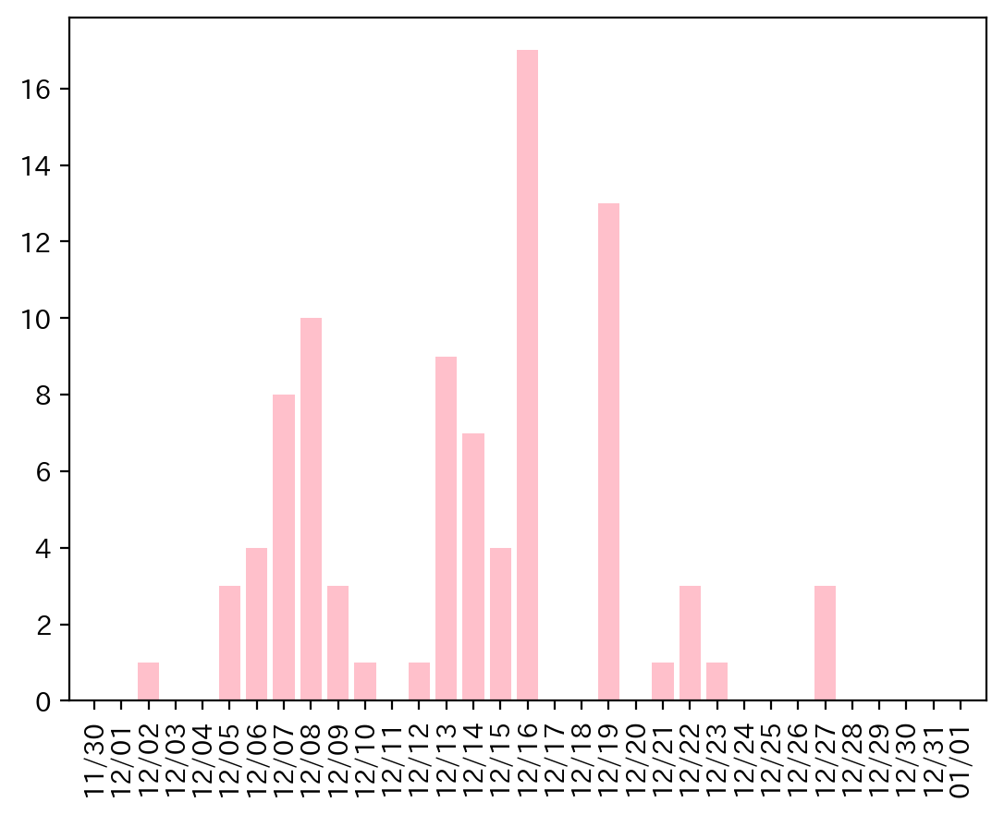
12/8/22 | 12 | ﾜｰｸ無し異常 | 2022-12-24 | 0
12/8/22 | 12 | ﾜｰｸ無し異常 | 2022-12-25 | 0
12/8/22 | 12 | ﾜｰｸ無し異常 | 2022-12-26 | 0
12/9/22 | 3 | ﾉｯﾁ原位置異常 | 2022-12-27 | 3
12/9/22 | 3 | ﾉｯﾁ原位置異常 | 2022-12-28 | 0
12/9/22 | 3 | ﾉｯﾁ原位置異常 | 2022-12-29 | 0
12/10/22 | 12 | ﾜｰｸ無し異常 | 2022-12-30 | 0
12/12/22 | 12 | ﾜｰｸ無し異常 | 2022-12-31 | 0
12/13/22 | 12 | ﾜｰｸ無し異常
12/13/22 | 12 | ﾜｰｸ無し異常
12/13/22 | 12 | ﾜｰｸ無し異常
12/13/22 | 12 | ﾜｰｸ無し異常
12/13/22 | 12 | ﾜｰｸ無し異常
12/13/22 | 12 | ﾜｰｸ無し異常
12/13/22 | 15 | ﾛｰﾗｺﾝﾍﾞｱ異常
12/13/22 | 15 | ﾛｰﾗｺﾝﾍﾞｱ異常
12/13/22 | 15 | ﾛｰﾗｺﾝﾍﾞｱ異常
12/14/22 | 15 | ﾛｰﾗｺﾝﾍﾞｱ異常
12/14/22 | 15 | ﾛｰﾗｺﾝﾍﾞｱ異常
12/14/22 | 15 | ﾛｰﾗｺﾝﾍﾞｱ異常
12/14/22 | 15 | ﾛｰﾗｺﾝﾍﾞｱ異常
12/14/22 | 15 | ﾛｰﾗｺﾝﾍﾞｱ異常
12/14/22 | 15 | ﾛｰﾗｺﾝﾍﾞｱ異常
12/14/22 | 15 | ﾛｰﾗｺﾝﾍﾞｱ異常
12/15/22 | 12 | ﾜｰｸ無し異常
12/15/22 | 12 | ﾜｰｸ無し異常
12/15/22 | 12 | ﾜｰｸ無し異常
12/15/22 | 12 | ﾜｰｸ無し異常
12/16/22 | 2 | ｲﾝﾃﾞｯｸｽ定位置異常
12/16/22 | 3 | ﾉｯﾁ原位置異常
12/16/22 | 3 | ﾉｯﾁ原位置異常
12/16/22 | 3 | ﾉｯﾁ原位置異常
12/16/22 | 3 | ﾉｯﾁ原位置異常
12/16/22 | 3 | ﾉｯﾁ原位置異常
12/16/22 | 3 | ﾉｯﾁ原位置異常
12/16/22 | 3 | ﾉｯﾁ原位置異常
12/16/22 | 3 | ﾉｯﾁ原位置異常
12/16/22 | 3 | ﾉｯﾁ原位置異常
12/16/22 | 3 | ﾉｯﾁ原位置異常
12/16/22 | 3 | ﾉｯﾁ原位置異常
12/16/22 | 3 | ﾉｯﾁ原位置異常
12/16/22 | 3 | ﾉｯﾁ原位置異常
12/16/22 | 3 | ﾉｯﾁ原位置異常
12/16/22 | 3 | ﾉｯﾁ原位置異常
12/16/22 | 3 | ﾉｯﾁ原位置異常
12/19/22 | 3 | ﾉｯﾁ原位置異常
12/19/22 | 3 | ﾉｯﾁ原位置異常
12/19/22 | 3 | ﾉｯﾁ原位置異常
12/19/22 | 3 | ﾉｯﾁ原位置異常
12/19/22 | 3 | ﾉｯﾁ原位置異常
12/19/22 | 3 | ﾉｯﾁ原位置異常
12/19/22 | 3 | ﾉｯﾁ原位置異常
12/19/22 | 3 | ﾉｯﾁ原位置異常
12/19/22 | 3 | ﾉｯﾁ原位置異常
12/19/22 | 3 | ﾉｯﾁ原位置異常
12/19/22 | 3 | ﾉｯﾁ原位置異常
12/19/22 | 3 | ﾉｯﾁ原位置異常
12/19/22 | 12 | ﾜｰｸ無し異常
12/21/22 | 12 | ﾜｰｸ無し異常
12/22/22 | 12 | ﾜｰｸ無し異常
12/22/22 | 3 | ﾉｯﾁ原位置異常
12/22/22 | 12 | ﾜｰｸ無し異常
12/23/22 | 12 | ﾜｰｸ無し異常
12/27/22 | 48 | 非常停止ﾎﾞﾀﾝ検知
12/27/22 | 48 | 非常停止ﾎﾞﾀﾝ検知
12/27/22 | 48 | 非常停止ﾎﾞﾀﾝ検知

040
40号機 異常発生データ(2022年12月)
データ取得日：2023/01/02 11:24:09
1.全異常データ |  |  | 2.日別発生回数 |  | 3.異常毎の発生回数
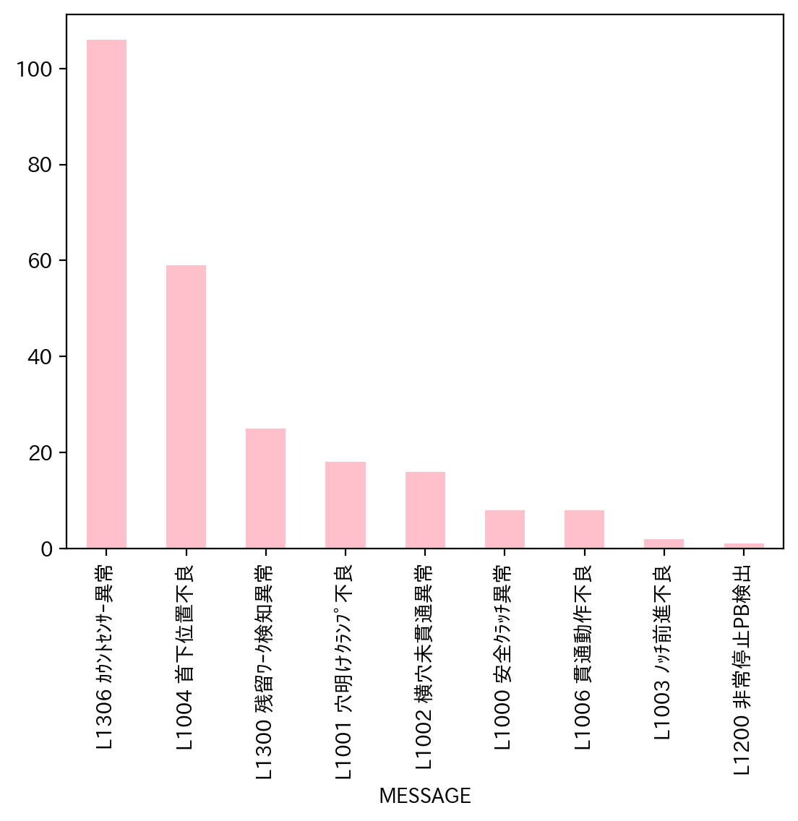
日付時間 | AlmNo | アラーム名称 | 日付 | 回数 | アラーム名称 | 合計
12/1/22 | 54 | L1306 ｶｳﾝﾄｾﾝｻｰ異常 | 2022-12-01 | 10 | L1306 ｶｳﾝﾄｾﾝｻｰ異常 | 106
12/1/22 | 54 | L1306 ｶｳﾝﾄｾﾝｻｰ異常 | 2022-12-02 | 13 | L1004 首下位置不良 | 59
12/1/22 | 54 | L1306 ｶｳﾝﾄｾﾝｻｰ異常 | 2022-12-03 | 0 | L1300 残留ﾜｰｸ検知異常 | 25
12/1/22 | 0 | L1000 安全ｸﾗｯﾁ異常 | 2022-12-04 | 0 | L1001 穴明けｸﾗﾝﾌﾟ不良 | 18
12/1/22 | 54 | L1306 ｶｳﾝﾄｾﾝｻｰ異常 | 2022-12-05 | 8 | L1002 横穴未貫通異常 | 16
12/1/22 | 54 | L1306 ｶｳﾝﾄｾﾝｻｰ異常 | 2022-12-06 | 7 | L1000 安全ｸﾗｯﾁ異常 | 8
12/1/22 | 54 | L1306 ｶｳﾝﾄｾﾝｻｰ異常 | 2022-12-07 | 15 | L1006 貫通動作不良 | 8
12/1/22 | 48 | L1300 残留ﾜｰｸ検知異常 | 2022-12-08 | 15 | L1003 ﾉｯﾁ前進不良 | 2
12/1/22 | 6 | L1006 貫通動作不良 | 2022-12-09 | 15 | L1200 非常停止PB検出 | 1
12/1/22 | 4 | L1004 首下位置不良 | 2022-12-10 | 2 | 合計 | 243
12/2/22 | 54 | L1306 ｶｳﾝﾄｾﾝｻｰ異常 | 2022-12-11 | 0
12/2/22 | 4 | L1004 首下位置不良 | 2022-12-12 | 10
12/2/22 | 4 | L1004 首下位置不良 | 2022-12-13 | 7
12/2/22 | 54 | L1306 ｶｳﾝﾄｾﾝｻｰ異常 | 2022-12-14 | 16
12/2/22 | 54 | L1306 ｶｳﾝﾄｾﾝｻｰ異常 | 2022-12-15 | 11
12/2/22 | 0 | L1000 安全ｸﾗｯﾁ異常 | 2022-12-16 | 18
12/2/22 | 4 | L1004 首下位置不良 | 2022-12-17 | 0
12/2/22 | 2 | L1002 横穴未貫通異常 | 2022-12-18 | 0
12/2/22 | 6 | L1006 貫通動作不良 | 2022-12-19 | 15
12/2/22 | 1 | L1001 穴明けｸﾗﾝﾌﾟ不良 | 2022-12-20 | 12
12/2/22 | 1 | L1001 穴明けｸﾗﾝﾌﾟ不良 | 2022-12-21 | 12
12/2/22 | 1 | L1001 穴明けｸﾗﾝﾌﾟ不良 | 2022-12-22 | 8
12/2/22 | 54 | L1306 ｶｳﾝﾄｾﾝｻｰ異常 | 2022-12-23 | 9
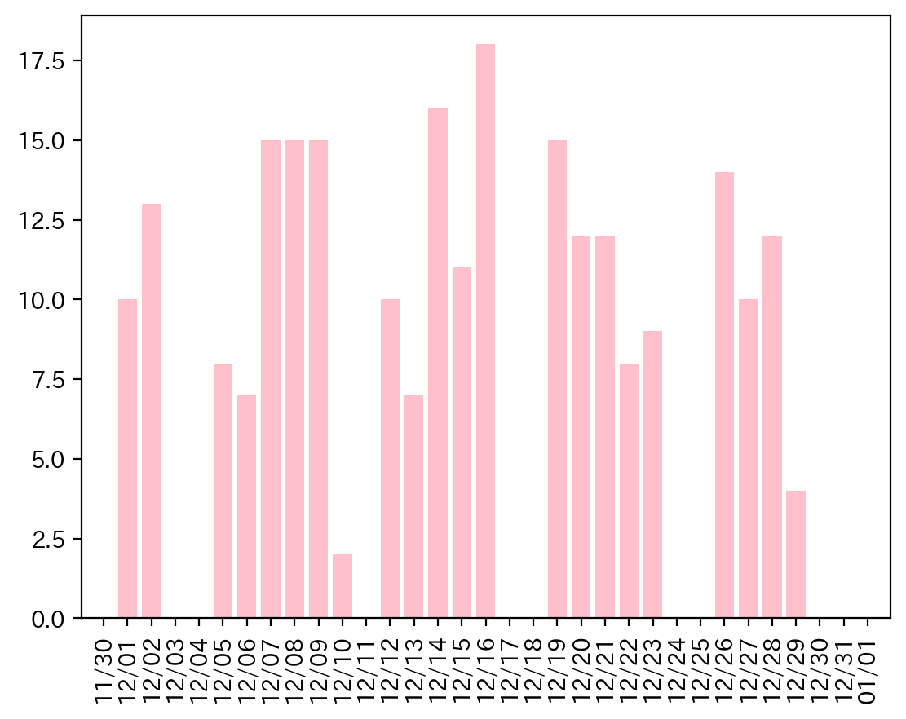
12/5/22 | 54 | L1306 ｶｳﾝﾄｾﾝｻｰ異常 | 2022-12-24 | 0
12/5/22 | 48 | L1300 残留ﾜｰｸ検知異常 | 2022-12-25 | 0
12/5/22 | 54 | L1306 ｶｳﾝﾄｾﾝｻｰ異常 | 2022-12-26 | 14
12/5/22 | 4 | L1004 首下位置不良 | 2022-12-27 | 10
12/5/22 | 1 | L1001 穴明けｸﾗﾝﾌﾟ不良 | 2022-12-28 | 12
12/5/22 | 1 | L1001 穴明けｸﾗﾝﾌﾟ不良 | 2022-12-29 | 4
12/5/22 | 54 | L1306 ｶｳﾝﾄｾﾝｻｰ異常 | 2022-12-30 | 0
12/5/22 | 48 | L1300 残留ﾜｰｸ検知異常 | 2022-12-31 | 0
12/6/22 | 54 | L1306 ｶｳﾝﾄｾﾝｻｰ異常
12/6/22 | 48 | L1300 残留ﾜｰｸ検知異常
12/6/22 | 54 | L1306 ｶｳﾝﾄｾﾝｻｰ異常
12/6/22 | 54 | L1306 ｶｳﾝﾄｾﾝｻｰ異常
12/6/22 | 54 | L1306 ｶｳﾝﾄｾﾝｻｰ異常
12/6/22 | 54 | L1306 ｶｳﾝﾄｾﾝｻｰ異常
12/6/22 | 4 | L1004 首下位置不良
12/7/22 | 4 | L1004 首下位置不良
12/7/22 | 4 | L1004 首下位置不良
12/7/22 | 1 | L1001 穴明けｸﾗﾝﾌﾟ不良
12/7/22 | 1 | L1001 穴明けｸﾗﾝﾌﾟ不良
12/7/22 | 1 | L1001 穴明けｸﾗﾝﾌﾟ不良
12/7/22 | 1 | L1001 穴明けｸﾗﾝﾌﾟ不良
12/7/22 | 4 | L1004 首下位置不良
12/7/22 | 54 | L1306 ｶｳﾝﾄｾﾝｻｰ異常
12/7/22 | 48 | L1300 残留ﾜｰｸ検知異常
12/7/22 | 54 | L1306 ｶｳﾝﾄｾﾝｻｰ異常
12/7/22 | 48 | L1300 残留ﾜｰｸ検知異常
12/7/22 | 54 | L1306 ｶｳﾝﾄｾﾝｻｰ異常
12/7/22 | 48 | L1300 残留ﾜｰｸ検知異常
12/7/22 | 54 | L1306 ｶｳﾝﾄｾﾝｻｰ異常
12/7/22 | 48 | L1300 残留ﾜｰｸ検知異常
12/8/22 | 54 | L1306 ｶｳﾝﾄｾﾝｻｰ異常
12/8/22 | 2 | L1002 横穴未貫通異常
12/8/22 | 6 | L1006 貫通動作不良
12/8/22 | 6 | L1006 貫通動作不良
12/8/22 | 4 | L1004 首下位置不良
12/8/22 | 54 | L1306 ｶｳﾝﾄｾﾝｻｰ異常
12/8/22 | 54 | L1306 ｶｳﾝﾄｾﾝｻｰ異常
12/8/22 | 4 | L1004 首下位置不良
12/8/22 | 54 | L1306 ｶｳﾝﾄｾﾝｻｰ異常
12/8/22 | 0 | L1000 安全ｸﾗｯﾁ異常
12/8/22 | 54 | L1306 ｶｳﾝﾄｾﾝｻｰ異常
12/8/22 | 48 | L1300 残留ﾜｰｸ検知異常
12/8/22 | 48 | L1300 残留ﾜｰｸ検知異常
12/8/22 | 4 | L1004 首下位置不良
12/8/22 | 54 | L1306 ｶｳﾝﾄｾﾝｻｰ異常
12/9/22 | 6 | L1006 貫通動作不良
12/9/22 | 6 | L1006 貫通動作不良
12/9/22 | 32 | L1200 非常停止PB検出
12/9/22 | 4 | L1004 首下位置不良
12/9/22 | 2 | L1002 横穴未貫通異常
12/9/22 | 54 | L1306 ｶｳﾝﾄｾﾝｻｰ異常
12/9/22 | 2 | L1002 横穴未貫通異常
12/9/22 | 54 | L1306 ｶｳﾝﾄｾﾝｻｰ異常
12/9/22 | 54 | L1306 ｶｳﾝﾄｾﾝｻｰ異常
12/9/22 | 54 | L1306 ｶｳﾝﾄｾﾝｻｰ異常
12/9/22 | 6 | L1006 貫通動作不良
12/9/22 | 2 | L1002 横穴未貫通異常
12/9/22 | 54 | L1306 ｶｳﾝﾄｾﾝｻｰ異常
12/9/22 | 54 | L1306 ｶｳﾝﾄｾﾝｻｰ異常
12/9/22 | 54 | L1306 ｶｳﾝﾄｾﾝｻｰ異常
12/10/22 | 54 | L1306 ｶｳﾝﾄｾﾝｻｰ異常
12/10/22 | 54 | L1306 ｶｳﾝﾄｾﾝｻｰ異常
12/12/22 | 54 | L1306 ｶｳﾝﾄｾﾝｻｰ異常
12/12/22 | 54 | L1306 ｶｳﾝﾄｾﾝｻｰ異常
12/12/22 | 54 | L1306 ｶｳﾝﾄｾﾝｻｰ異常
12/12/22 | 4 | L1004 首下位置不良
12/12/22 | 54 | L1306 ｶｳﾝﾄｾﾝｻｰ異常
12/12/22 | 54 | L1306 ｶｳﾝﾄｾﾝｻｰ異常
12/12/22 | 54 | L1306 ｶｳﾝﾄｾﾝｻｰ異常
12/12/22 | 54 | L1306 ｶｳﾝﾄｾﾝｻｰ異常
12/12/22 | 54 | L1306 ｶｳﾝﾄｾﾝｻｰ異常
12/12/22 | 54 | L1306 ｶｳﾝﾄｾﾝｻｰ異常
12/13/22 | 54 | L1306 ｶｳﾝﾄｾﾝｻｰ異常
12/13/22 | 4 | L1004 首下位置不良
12/13/22 | 54 | L1306 ｶｳﾝﾄｾﾝｻｰ異常
12/13/22 | 54 | L1306 ｶｳﾝﾄｾﾝｻｰ異常
12/13/22 | 54 | L1306 ｶｳﾝﾄｾﾝｻｰ異常
12/13/22 | 4 | L1004 首下位置不良
12/13/22 | 54 | L1306 ｶｳﾝﾄｾﾝｻｰ異常
12/14/22 | 54 | L1306 ｶｳﾝﾄｾﾝｻｰ異常
12/14/22 | 54 | L1306 ｶｳﾝﾄｾﾝｻｰ異常
12/14/22 | 4 | L1004 首下位置不良
12/14/22 | 54 | L1306 ｶｳﾝﾄｾﾝｻｰ異常
12/14/22 | 54 | L1306 ｶｳﾝﾄｾﾝｻｰ異常
12/14/22 | 4 | L1004 首下位置不良
12/14/22 | 4 | L1004 首下位置不良
12/14/22 | 4 | L1004 首下位置不良
12/14/22 | 4 | L1004 首下位置不良
12/14/22 | 4 | L1004 首下位置不良
12/14/22 | 54 | L1306 ｶｳﾝﾄｾﾝｻｰ異常
12/14/22 | 4 | L1004 首下位置不良
12/14/22 | 54 | L1306 ｶｳﾝﾄｾﾝｻｰ異常
12/14/22 | 54 | L1306 ｶｳﾝﾄｾﾝｻｰ異常
12/14/22 | 4 | L1004 首下位置不良
12/14/22 | 54 | L1306 ｶｳﾝﾄｾﾝｻｰ異常
12/15/22 | 48 | L1300 残留ﾜｰｸ検知異常
12/15/22 | 48 | L1300 残留ﾜｰｸ検知異常
12/15/22 | 54 | L1306 ｶｳﾝﾄｾﾝｻｰ異常
12/15/22 | 54 | L1306 ｶｳﾝﾄｾﾝｻｰ異常
12/15/22 | 54 | L1306 ｶｳﾝﾄｾﾝｻｰ異常
12/15/22 | 48 | L1300 残留ﾜｰｸ検知異常
12/15/22 | 54 | L1306 ｶｳﾝﾄｾﾝｻｰ異常
12/15/22 | 54 | L1306 ｶｳﾝﾄｾﾝｻｰ異常
12/15/22 | 4 | L1004 首下位置不良
12/15/22 | 54 | L1306 ｶｳﾝﾄｾﾝｻｰ異常
12/15/22 | 54 | L1306 ｶｳﾝﾄｾﾝｻｰ異常
12/16/22 | 4 | L1004 首下位置不良
12/16/22 | 2 | L1002 横穴未貫通異常
12/16/22 | 54 | L1306 ｶｳﾝﾄｾﾝｻｰ異常
12/16/22 | 4 | L1004 首下位置不良
12/16/22 | 4 | L1004 首下位置不良
12/16/22 | 4 | L1004 首下位置不良
12/16/22 | 4 | L1004 首下位置不良
12/16/22 | 4 | L1004 首下位置不良
12/16/22 | 4 | L1004 首下位置不良
12/16/22 | 54 | L1306 ｶｳﾝﾄｾﾝｻｰ異常
12/16/22 | 48 | L1300 残留ﾜｰｸ検知異常
12/16/22 | 54 | L1306 ｶｳﾝﾄｾﾝｻｰ異常
12/16/22 | 4 | L1004 首下位置不良
12/16/22 | 54 | L1306 ｶｳﾝﾄｾﾝｻｰ異常
12/16/22 | 4 | L1004 首下位置不良
12/16/22 | 54 | L1306 ｶｳﾝﾄｾﾝｻｰ異常
12/16/22 | 4 | L1004 首下位置不良
12/16/22 | 4 | L1004 首下位置不良
12/19/22 | 4 | L1004 首下位置不良
12/19/22 | 4 | L1004 首下位置不良
12/19/22 | 1 | L1001 穴明けｸﾗﾝﾌﾟ不良
12/19/22 | 1 | L1001 穴明けｸﾗﾝﾌﾟ不良
12/19/22 | 6 | L1006 貫通動作不良
12/19/22 | 2 | L1002 横穴未貫通異常
12/19/22 | 1 | L1001 穴明けｸﾗﾝﾌﾟ不良
12/19/22 | 1 | L1001 穴明けｸﾗﾝﾌﾟ不良
12/19/22 | 1 | L1001 穴明けｸﾗﾝﾌﾟ不良
12/19/22 | 54 | L1306 ｶｳﾝﾄｾﾝｻｰ異常
12/19/22 | 4 | L1004 首下位置不良
12/19/22 | 54 | L1306 ｶｳﾝﾄｾﾝｻｰ異常
12/19/22 | 54 | L1306 ｶｳﾝﾄｾﾝｻｰ異常
12/19/22 | 54 | L1306 ｶｳﾝﾄｾﾝｻｰ異常
12/19/22 | 54 | L1306 ｶｳﾝﾄｾﾝｻｰ異常
12/20/22 | 4 | L1004 首下位置不良
12/20/22 | 4 | L1004 首下位置不良
12/20/22 | 54 | L1306 ｶｳﾝﾄｾﾝｻｰ異常
12/20/22 | 54 | L1306 ｶｳﾝﾄｾﾝｻｰ異常
12/20/22 | 2 | L1002 横穴未貫通異常
12/20/22 | 2 | L1002 横穴未貫通異常
12/20/22 | 2 | L1002 横穴未貫通異常
12/20/22 | 4 | L1004 首下位置不良
12/20/22 | 54 | L1306 ｶｳﾝﾄｾﾝｻｰ異常
12/20/22 | 4 | L1004 首下位置不良
12/20/22 | 4 | L1004 首下位置不良
12/20/22 | 4 | L1004 首下位置不良
12/21/22 | 1 | L1001 穴明けｸﾗﾝﾌﾟ不良
12/21/22 | 1 | L1001 穴明けｸﾗﾝﾌﾟ不良
12/21/22 | 1 | L1001 穴明けｸﾗﾝﾌﾟ不良
12/21/22 | 1 | L1001 穴明けｸﾗﾝﾌﾟ不良
12/21/22 | 4 | L1004 首下位置不良
12/21/22 | 4 | L1004 首下位置不良
12/21/22 | 2 | L1002 横穴未貫通異常
12/21/22 | 54 | L1306 ｶｳﾝﾄｾﾝｻｰ異常
12/21/22 | 54 | L1306 ｶｳﾝﾄｾﾝｻｰ異常
12/21/22 | 4 | L1004 首下位置不良
12/21/22 | 54 | L1306 ｶｳﾝﾄｾﾝｻｰ異常
12/21/22 | 54 | L1306 ｶｳﾝﾄｾﾝｻｰ異常
12/22/22 | 4 | L1004 首下位置不良
12/22/22 | 54 | L1306 ｶｳﾝﾄｾﾝｻｰ異常
12/22/22 | 54 | L1306 ｶｳﾝﾄｾﾝｻｰ異常
12/22/22 | 48 | L1300 残留ﾜｰｸ検知異常
12/22/22 | 54 | L1306 ｶｳﾝﾄｾﾝｻｰ異常
12/22/22 | 54 | L1306 ｶｳﾝﾄｾﾝｻｰ異常
12/22/22 | 4 | L1004 首下位置不良
12/22/22 | 4 | L1004 首下位置不良
12/23/22 | 48 | L1300 残留ﾜｰｸ検知異常
12/23/22 | 48 | L1300 残留ﾜｰｸ検知異常
12/23/22 | 54 | L1306 ｶｳﾝﾄｾﾝｻｰ異常
12/23/22 | 4 | L1004 首下位置不良
12/23/22 | 48 | L1300 残留ﾜｰｸ検知異常
12/23/22 | 54 | L1306 ｶｳﾝﾄｾﾝｻｰ異常
12/23/22 | 54 | L1306 ｶｳﾝﾄｾﾝｻｰ異常
12/23/22 | 4 | L1004 首下位置不良
12/23/22 | 2 | L1002 横穴未貫通異常
12/26/22 | 48 | L1300 残留ﾜｰｸ検知異常
12/26/22 | 54 | L1306 ｶｳﾝﾄｾﾝｻｰ異常
12/26/22 | 4 | L1004 首下位置不良
12/26/22 | 48 | L1300 残留ﾜｰｸ検知異常
12/26/22 | 4 | L1004 首下位置不良
12/26/22 | 54 | L1306 ｶｳﾝﾄｾﾝｻｰ異常
12/26/22 | 54 | L1306 ｶｳﾝﾄｾﾝｻｰ異常
12/26/22 | 4 | L1004 首下位置不良
12/26/22 | 4 | L1004 首下位置不良
12/26/22 | 0 | L1000 安全ｸﾗｯﾁ異常
12/26/22 | 0 | L1000 安全ｸﾗｯﾁ異常
12/26/22 | 0 | L1000 安全ｸﾗｯﾁ異常
12/26/22 | 0 | L1000 安全ｸﾗｯﾁ異常
12/26/22 | 54 | L1306 ｶｳﾝﾄｾﾝｻｰ異常
12/27/22 | 48 | L1300 残留ﾜｰｸ検知異常
12/27/22 | 0 | L1000 安全ｸﾗｯﾁ異常
12/27/22 | 48 | L1300 残留ﾜｰｸ検知異常
12/27/22 | 3 | L1003 ﾉｯﾁ前進不良
12/27/22 | 4 | L1004 首下位置不良
12/27/22 | 54 | L1306 ｶｳﾝﾄｾﾝｻｰ異常
12/27/22 | 54 | L1306 ｶｳﾝﾄｾﾝｻｰ異常
12/27/22 | 54 | L1306 ｶｳﾝﾄｾﾝｻｰ異常
12/27/22 | 54 | L1306 ｶｳﾝﾄｾﾝｻｰ異常
12/27/22 | 54 | L1306 ｶｳﾝﾄｾﾝｻｰ異常
12/28/22 | 54 | L1306 ｶｳﾝﾄｾﾝｻｰ異常
12/28/22 | 54 | L1306 ｶｳﾝﾄｾﾝｻｰ異常
12/28/22 | 48 | L1300 残留ﾜｰｸ検知異常
12/28/22 | 54 | L1306 ｶｳﾝﾄｾﾝｻｰ異常
12/28/22 | 54 | L1306 ｶｳﾝﾄｾﾝｻｰ異常
12/28/22 | 4 | L1004 首下位置不良
12/28/22 | 2 | L1002 横穴未貫通異常
12/28/22 | 2 | L1002 横穴未貫通異常
12/28/22 | 2 | L1002 横穴未貫通異常
12/28/22 | 54 | L1306 ｶｳﾝﾄｾﾝｻｰ異常
12/28/22 | 48 | L1300 残留ﾜｰｸ検知異常
12/28/22 | 54 | L1306 ｶｳﾝﾄｾﾝｻｰ異常
12/29/22 | 2 | L1002 横穴未貫通異常
12/29/22 | 48 | L1300 残留ﾜｰｸ検知異常
12/29/22 | 54 | L1306 ｶｳﾝﾄｾﾝｻｰ異常
12/29/22 | 3 | L1003 ﾉｯﾁ前進不良

